상품제안서
드망즈 모니크 글라스450ml | 상품코드: S37322

 |  |  |  |  |  |  | 02-713-8555 | www.synergygift.co.kr
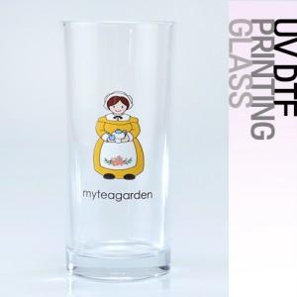

【상세/제작정보】

【인쇄/포장옵션】 | DTF인쇄 / 1p기본케이스

【공급단가】 | 수량 | 100~ | 300~ | 500~ | 1,000~ | 3,000~
*VAT별도 | 단가 | 5,380원 | 5,180원 | 4,980원 | 4,780원 | 4,660원

【상품 URL】 | https://www.synergygift.co.kr:443/src/goods_detail.php?gdno=37322

